2022_08_data
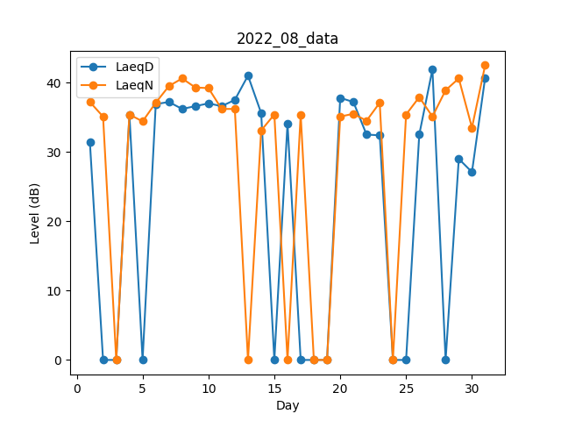
Day | LaeqD | LaeqN
1 | 31.4 | 37.2
2 | 0 | 35.1
3 | 0 | 0
4 | 35.4 | 35.4
5 | 0 | 34.4
6 | 36.9 | 37.1
7 | 37.2 | 39.5
8 | 36.2 | 40.6
9 | 36.6 | 39.3
10 | 37 | 39.2
11 | 36.6 | 36.2
12 | 37.5 | 36.2
13 | 41 | 0
14 | 35.6 | 33.1
15 | 0 | 35.4
16 | 34.1 | 0
17 | 0 | 35.4
18 | 0 | 0
19 | 0 | 0
20 | 37.8 | 35.1
21 | 37.2 | 35.5
22 | 32.5 | 34.5
23 | 32.4 | 37.1
24 | 0 | 0
25 | 0 | 35.4
26 | 32.5 | 37.9
27 | 41.9 | 35.1
28 | 0 | 38.9
29 | 29 | 40.6
30 | 27.1 | 33.5
31 | 40.7 | 42.5

